pmsocho
www.pmsocho.com

ex-352
Data transakcji | Następny poniedziałek
2014-08-13
2014-08-12
2014-07-31 |  | excel-122 - Wyświetlanie dni tygodnia przy datach - format niestandardowy
2014-08-30
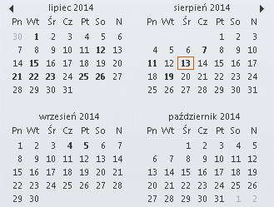
2014-08-25
2014-07-20
2014-08-28
2014-07-16
2014-08-15
2014-07-19
2014-07-16

